Problema de negócio
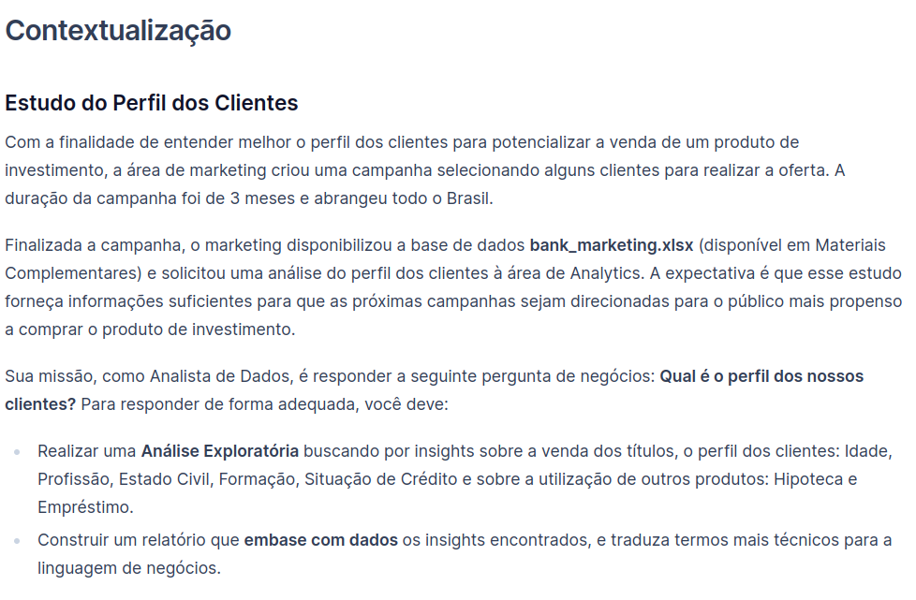

Análises
Percentual de clientes que compraram o produto
Análise exploratória dos dados

Comprou o produto

Insights
1. Quase metade dos clientes comprou o produto
2. Qual é o % histórico do produto?

Idade
Quantidade de clientes por faixa etária
Insights
1. A faixa etária com maior número de clientes é a de 28 a 37 anos
2. Qual seria o intervalo ideal para definir as faixas etárias?
3. Quase 90% dos clientes tem até 57 anos

Profissão dos clientes

Profissão

Insights
1. A profissão de administrador é a mais frequente entre os clientes (35%)

Estado civil dos clientes
Estado Civil

Insights
1. Mais da metade dos clientes são casados
2. Existe a informação do número de filhos / dependentes?
3. Dos clientes que compraram o título (49,3% do total), 25,7% deles são casados

Formação dos clientes
Formação

Insights
1. Mais da metade possui ensino médio
2. Cerca de 62% dos clientes possui até o ensino médio

Percentual clientes devedores
Cliente devedor

Insights
1. 99% dos clientes não são devedores
2. Como foi realizada a seleção dos clientes para a campanha?

Saldo em conta corrente dos clientes
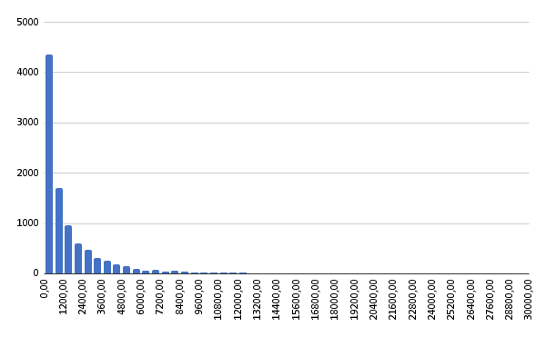
Saldo em conta corrente

Insights
1. 84% dos clientes possui até 3000 reais de saldo na conta corrente
2. Apenas 2% dos clientes possui mais de 10.000 reais de saldo na conta corrente
3. Grande parte dos clientes possui baixos valores de saldo em conta corrente,
enquanto poucos deles possuem saldos mais altos em conta corrente

 | % acumulado
 | 58%
 | 75%
 | 84%
 | 89%
 | 92%
 | 94%
 | 96%
 | 97%
 | 97%
 | 98%
 | 100%

Possui hipoteca?
Possui hipoteca?

Insights
1. A maioria dos clientes (54%) não possui hipoteca
2. Qual a comparação entre os juros pagos pela hipoteca
e os juros do rendimento da aplicação no titulo de investimento?

Possui empréstimo?
Possui empréstimo?

Insights
1. A maioria dos clientes (88%) não possui empréstimo
2. O cliente possuir empréstimo dificulta a aquisição de um titulo de investimento?

Qtde de ligações feitas

Quantidade de ligações
Insights
1. Para 82% dos clientes foi necessário realizar entre 1 a 3 ligações
2. 95% dos clientes foram contatados em no máximo 6 ligações

 | % acumulado
 | 82%
 | 95%
 | 98%
 | 99%
 | 99%
 | 100%
 | 100%
 | 100%
 | 100%
 | 100%

